상품제안서
(국산)코리아 니들 볼노크 파스텔펜 | 상품코드: S38073

 |  |  |  |  |  |  | 02-713-8555 | www.synergygift.co.kr
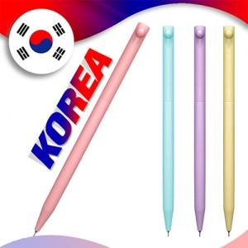

【상세/제작정보】 | <p><span style="font-size: 14pt;">※ 배송비 박스당 4,500원 부가세별도 발생합니다.</span></p>

【인쇄/포장옵션】 | 실크 / OPP(비닐)

【공급단가】 | 수량 | 500~ | 1,000~ | 3,000~ | 5,000~ | 10,000~
*VAT별도 | 단가 | 290원 | 280원 | 270원 | 260원 | 250원

【상품 URL】 | https://www.synergygift.co.kr:443/src/goods_detail.php?gdno=38073

